pedoman
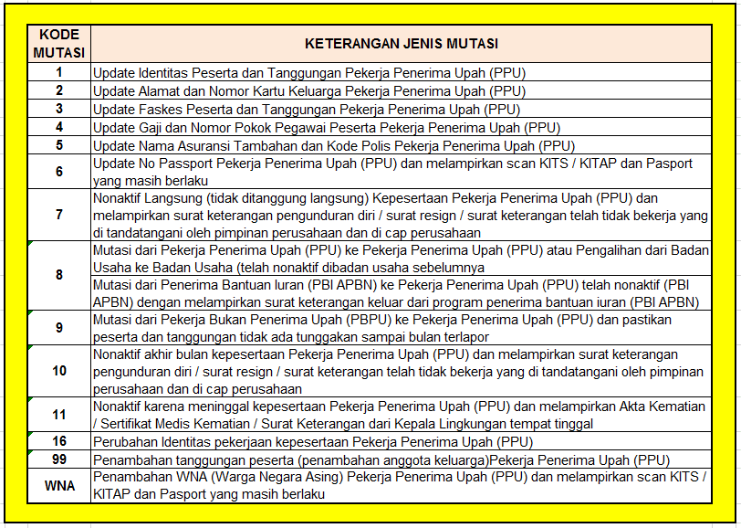

TATA CARA PENGIRIMAN EMAIL

1 | Badan usaha melihat KODE MUTASI pada kolom KETERANGAN JENIS MUTASI (ada pada bagian atas tiap sheet)

2 | Badan usaha memilih sheet sesuai dengan KODE dan JENIS MUTASI yang diinginkan dan menghapus sheet yang tidak digunakan

3 | Badan usaha menghapus contoh pengisian dan mengisi data karyawan sebenarnya sesuai dengan format. Bagian yang di SHADING KUNING, WAJIB diisi

4 | Badan usaha menghapus sheet yang tidak dipilih sehingga sheet yang dikirim adalah sheet yang pilih sesuai point 2 (dua)

5 | Format tidak dapat ditambah / dikurang (dimodifikasi), apabila pelaporan TIDAK SESUAI dengan format dan tatacara pengisian yang telah ditentukan maka data TIDAK DAPAT KAMI PROSES lebih lanjut

6 | Data yang telah dilengkapi sesuai format dapat dikrimkan ke email bpjskesehatan.migrasi@gmail.com

7 | Mengenai cut off pada sistem kami informasikan bahwa Jika pengiriman data (penambahan peserta, pengurangan peserta, dan perubahan iuran/gaji) baik melalui Aplikasi New EDABU maupun Email dilakukan maksimal di tanggal 20 setiap bulannya, maka akan efektif mempengaruhi perubahan iuran di bulan berikutnya. Jika data dikirimkan di atas tanggal 20, maka akan efektif mempengaruhi perubahan iuran dua bulan berikutnya.

8 | Mohon Badan usaha TIDAK melakukan forward email, hal tersebut akan menyebabkan email terbaca pada tanggal dilakukan forward

